収支予算書
 | 様式第２号の３

収支予算書

【以下の事項に留意し、作成すること】
※すべての単価・金額は税抜価格を記載すること。
※委託費を計上する場合は内訳が記載されている見積書を添付すること。
※委託費は事業費全体の５割以内であること。
※備考欄に用途や内訳の詳細が分かるように
記入すること。
※収入が発生する場合は、必ず計上すること。
（売上金および民間団体や個人からの協賛金、国や県などからの（新潟市を除く）補助金を計上しない場合、採択を取り消す場合がある。）
※申請者および連携事業者の自社調達による経費については、様式第２号の４を添付すること。
 |  |  |  | プロジェクト名
 |  |  |  | 申請者名
 | 【収入】
 | 項目 | 内訳 | 単価 | 数量 | 単位 | 金額（税抜） | 備考
 | ①売上（参加費等）
 | ②他の補助金・協賛金等
 | ③その他の収入
 | ④自己資金
 | ⑤補助金 | （補助金交付申請額）
 | Ａ 収入合計 | （総事業費） |  |  |  | 0
 | ＊上記①～③のいずれかの収入がない場合、裏面も記載してください。

 | 【支出】
 | 種別 | 内訳 | 単価 | 数量 | 単位 | 金額（税抜） | 備考 | <構成員から調達する場合のみ> 発注先
 | ＜補助対象経費＞
 | 報償費

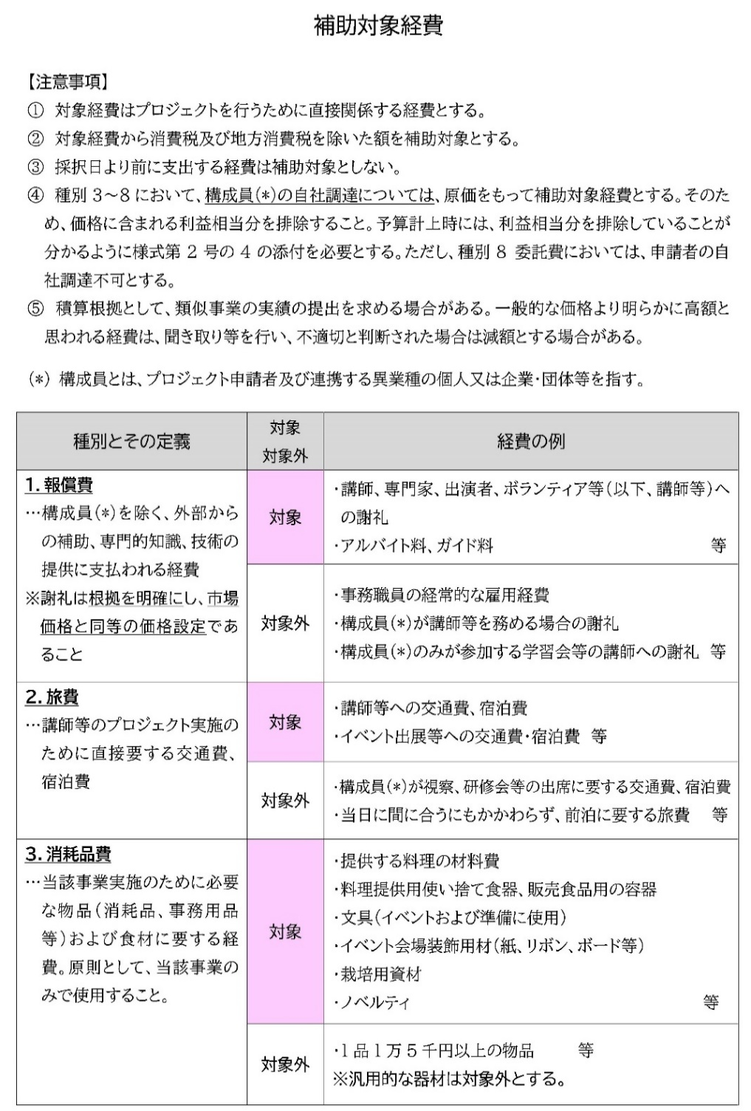
 | 旅費

 | 消耗品費

 | 印刷製本費

 | 通信運搬費

 | 使用料及び賃借料

 | 役務費

 | 委託費 ※内訳が記載されている 見積書の提出が必須

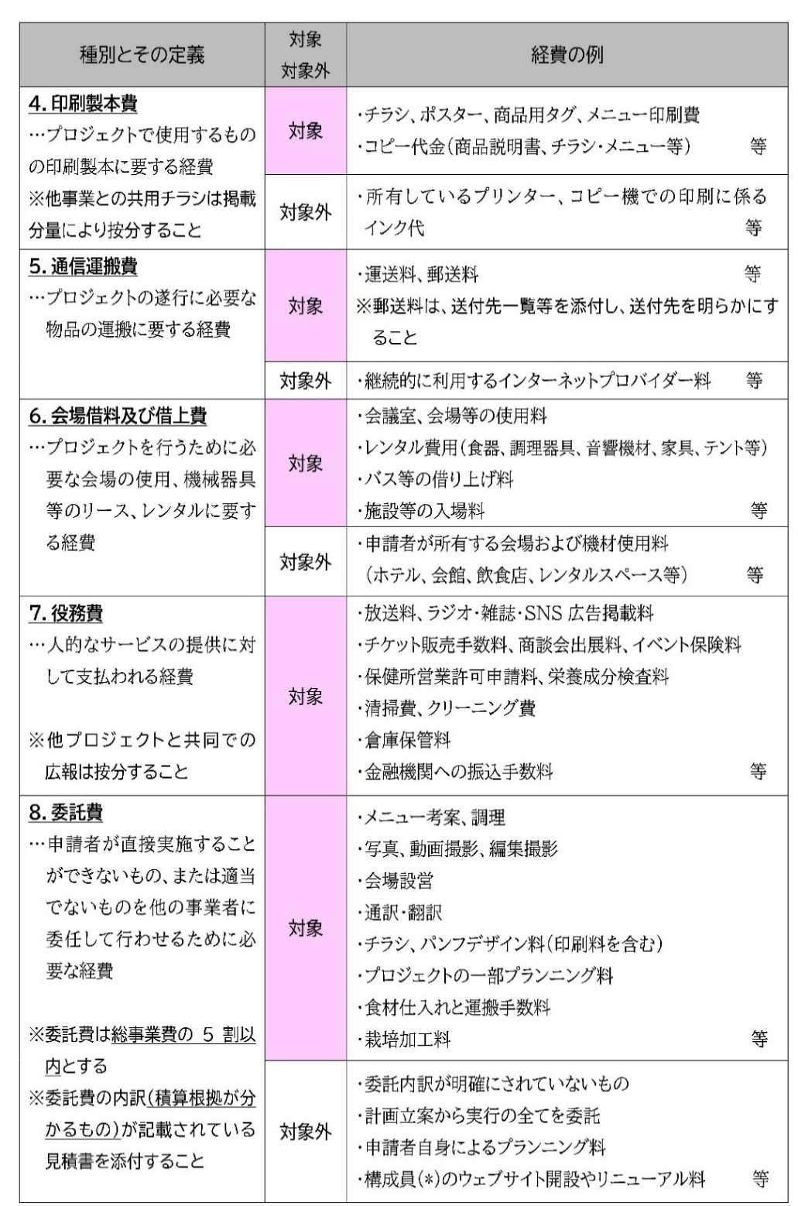
 | Ｂ 補助対象経費合計 |  |  |  |  | 0
 | ＜補助対象外経費＞

 | Ｃ 補助対象外経費合計 |  |  |  |  | 0
 | Ｄ 総事業費（Ｂ＋Ｃ） |  |  |  |  | 0

 | 【収入①～③のいずれかがない場合】
 | ④自己資金及び⑤補助金以外の収入がない場合、翌年度以降の事業継続を想定した資金調達計画について、具体的に記載してください。

